Sheet1
Android上架结果

市场名称 | 网站名称 | 是否上线 | 结果 | 截图

安智 | 安智开发者 | 是

360手机助手 | 360移动开放平台 | 是

百度手机助手 | 百度移动开放平台 | 是 | (以被注册过，用短信验证码即可登录。)

华为应用商店 | 华为开发者联盟 | 应该是 | 这个我不确定是否上架成功，以前跟您说过这个问题。 | NO.1

小米应用商店 | 小米应用商店 | 否 |  | NO.2

豌豆荚 | 豌豆荚开发者平台 | 否 | 审核失败 | NO.3

NO.1

NO.2

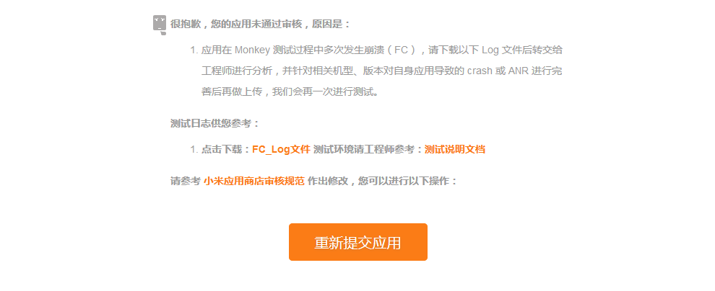

NO.3

